1. OSNOVNI PODACI
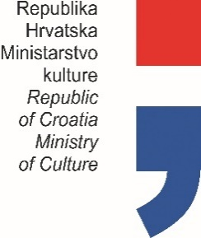

PLAN PROGRAMSKIH AKTIVNOSTI USTANOVA
U NADLEŽNOSTI MINISTARSTVA KULTURE
ZA 2021. GODINU

Prvo privremeno izvješće (označiti s X)
Drugo privremeno izvješće (označiti s X)
Konačno izvješće (označiti s X) |  |  |  | x

OIB USTANOVE: |  |  | 11298572202

USTANOVA: |  |  | MUZEJ HRVATSKOG ZAGORJA
ADRESA: |  |  | SAMCI 64
POŠTANSKI BROJ: |  |  | 49245 GORNJA STUBICA
MATIČNI BROJ: |  |  | 207349
 |  | RKP:
 |  | PRORAČUNSKA AKTIVNOST:

PODACI O RAVNATELJU USTANOVE

 | ime i prezime: | Jurica Sabol
 | telefon / mobitel: | 099 800 73 10
 | e-mail: | ravnatelj@mhz.hr

 |  |  |  |  | Potpis ravnatelja ustanove

 |  |  |  |  | Jurica Sabol

